Diagrammer
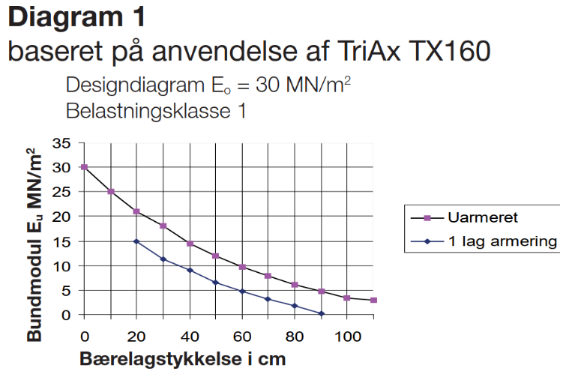
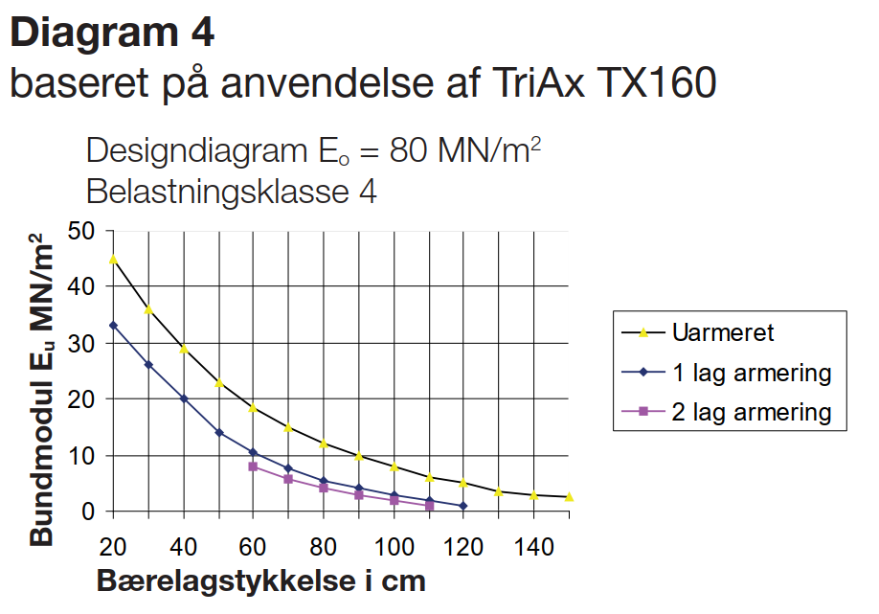
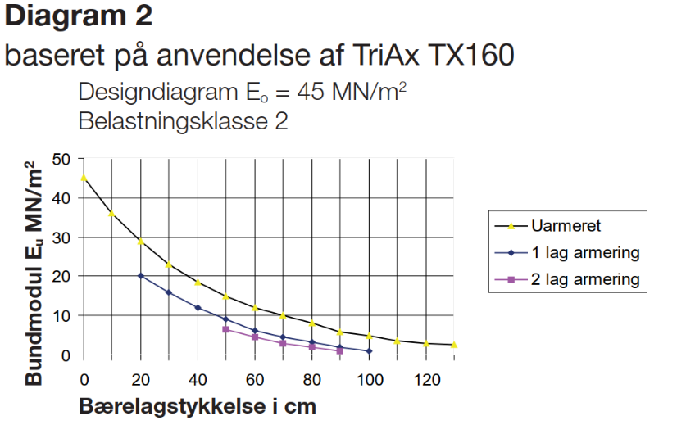
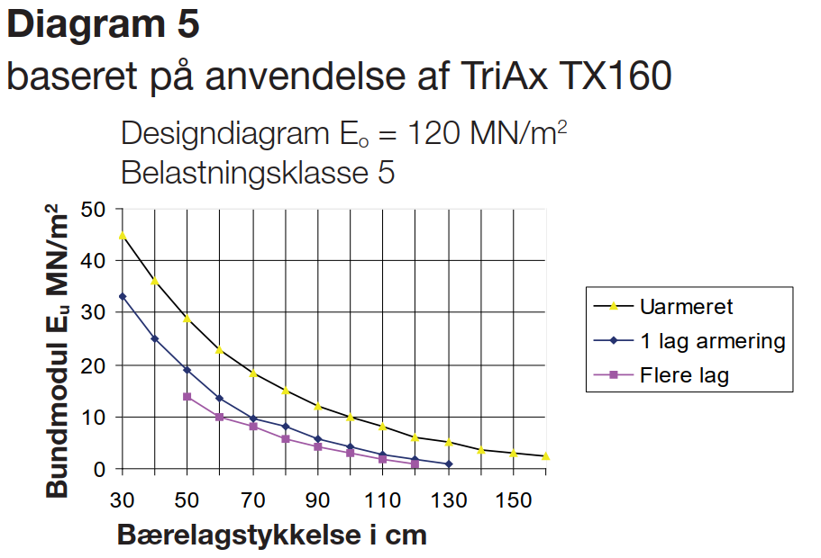
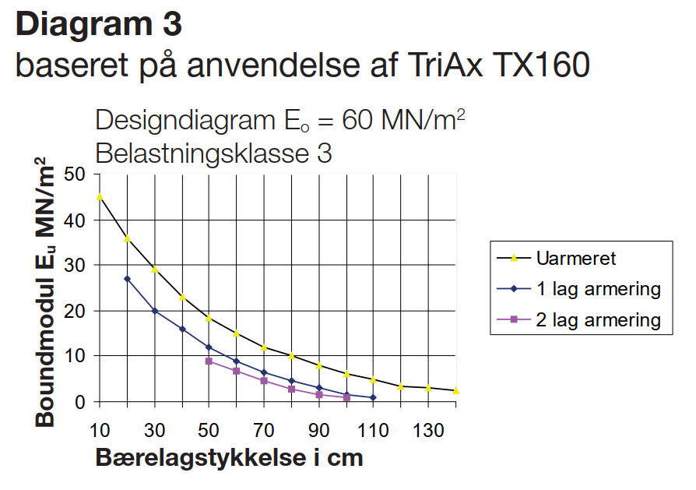
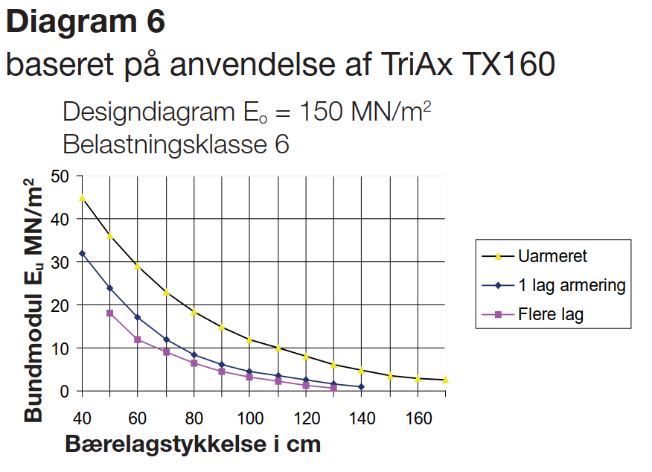
Diagrammer — Sand/grus med φ > 35°

Eu (MN/m²) | Armeret Eo=30 | Armeret Eo=45 | Armeret Eo=60 | Armeret Eo=80 | Armeret Eo=100 | Armeret Eo=120 | Armeret Eo=150 | Uarmeret Eo=30 | Uarmeret Eo=45 | Uarmeret Eo=60 | Uarmeret Eo=80 | Uarmeret Eo=100 | Uarmeret Eo=120 | Uarmeret Eo=150
2 | 60 | 65 | 70 | 80 | 90 | 105 | 120 | 90 | 100 | 110 | 120 | 135 | 150 | 170
5 | 45 | 54 | 60 | 70 | 80 | 90 | 100 | 70 | 82 | 95 | 110 | 120 | 130 | 140
10 | 32 | 40 | 45 | 50 | 60 | 70 | 77 | 55 | 60 | 65 | 80 | 90 | 100 | 110
15 | 25 | 33 | 40 | 45 | 50 | 58 | 65 | 38 | 45 | 50 | 60 | 70 | 80 | 90
20 | 20 | 25 | 28 | 34 | 41 | 44 | 53 | 29 | 35 | 38 | 48 | 58 | 63 | 75
30 | #N/A | 23 | 27 | 30 | 33 | 38 | 42 | #N/A | 32.5 | 37.5 | 42.5 | 47.5 | 55 | 60
40 | #N/A | 20 | 24.5 | 28 | 31 | 35 | 38 | #N/A | 25 | 35 | 40 | 45 | 50 | 55

Eo = 30 MN/m²
Eo = 45 MN/m²

Eo = 60 MN/m²
Eo = 80 MN/m²

Eo = 100 MN/m²
Eo = 120 MN/m²

Eo = 150 MN/m²

Diagrammer fra eksisterende designmanual (Tensar)

Ark3
Sand/grus |  |  |  |  | Phi > 35 grader |  |  |  |  |  |  |  |  |  | Phi > 35 grader
 | Eo | 30 | 45 | 60 | 80 | 100 | 120 | 150 | MPA |  |  | 30 | 45 | 60 | 80 | 100 | 120 | 150 | MPA
Eu
2 |  | 600 | 650 | 700 | 800 | 900 | 1050 | 1200 |  |  |  | 900 | 1000 | 1100 | 1200 | 1350 | 1500 | 1700
 |  |  |  |  |  |  |  |  |  |  |  | 585 | 650 | 715 | 780 | 877.5 | 1050 | 1190 | Reduktionsværdi armeret ca.

5 |  | 450 | 540 | 600 | 700 | 800 | 900 | 1000 |  |  |  | 700 | 820 | 950 | 1100 | 1200 | 1300 | 1400
 |  |  |  |  |  |  |  |  |  |  |  | 455 | 533 | 617.5 | 715 | 780 | 910 | 980 | Reduktionsværdi armeret ca.

10 |  | 320 | 400 | 450 | 500 | 600 | 700 | 770 |  |  |  | 550 | 600 | 650 | 800 | 900 | 1000 | 1100
 |  |  |  |  |  |  |  |  |  |  |  | 357.5 | 390 | 455 | 560 | 630 | 700 | 770 | Reduktionsværdi armeret ca.

15 |  | 250 | 330 | 400 | 450 | 500 | 580 | 650 |  |  |  | 380 | 450 | 500 | 600 | 700 | 800 | 900
 |  |  |  |  |  |  |  |  |  |  |  | 247 | 292.5 | 350 | 420 | 490 | 560 | 630 | Reduktionsværdi armeret ca.

20 |  | 200 | 250 | 280 | 340 | 410 | 440 | 530 |  |  |  | 290 | 350 | 380 | 480 | 580 | 630 | 750
 |  |  |  |  |  |  |  |  |  |  |  | 203 | 245 | 266 | 336 | 406 | 441 | 525 | Reduktionsværdi armeret ca.

30 |  |  | 230 | 270 | 300 | 330 | 380 | 420 |  |  |  |  | 325 | 375 | 425 | 475 | 550 | 600
 |  |  |  |  |  |  |  |  |  |  |  | 0 | 227.5 | 262.5 | 297.5 | 332.5 | 385 | 420 | Reduktionsværdi armeret ca.

40 |  |  | 200 | 245 | 280 | 310 | 350 | 380 |  |  |  |  | 250 | 350 | 400 | 450 | 500 | 550
 |  |  |  |  |  |  |  |  |  |  |  | 0 | 175 | 245 | 280 | 315 | 350 | 385 | Reduktionsværdi armeret ca.

Eksempel fra designmanual |  |  |  |  |  |  |  |  | Eksempel nye data |  | Eo 45 Mpa

0
10
20 | 20 | 36
30 | 14 | 28
40 | 10 | 20
50 | 8 | 15
60 | 6 | 12
70 | 4.5 | 9.5
80 | 3 | 7
90 | 2 | 5
100 | 1 | 3
110
120
130
 | 1 lag armering | 2 lag armering | Uarmeret |  |  |  |  |  | 1 lag armering | Flere lag | Uarmeret
0 |  |  |  |  |  |  | 0 | 200
10 |  |  |  |  |  |  | 10 | 230
20 | 20 |  | 36 |  |  |  | 20 | 200 | 20
30 | 14 |  | 28 |  |  |  | 30 | 230 | 12
40 | 10 |  | 20 |  |  |  | 40 | 250 | 10 |  | 20
50 | 8 |  | 15 |  |  |  | 50 | 330 | 8 |  | 15
60 | 6 |  | 12 |  |  |  | 60 | 400 | 6 |  | 18.5
70 | 4.5 |  | 9.5 |  |  |  | 70 | 540 | 4.5 |  | 15
80 | 3 |  | 7 |  |  |  | 80 | 650 | 3 |  | 12
90 | 2 |  | 5 |  |  |  | 90 |  | 2 |  | 5
100 | 1 |  | 3 |  |  |  | 100 |  | 1 |  | 2
110 |  |  |  |  |  |  | 110
120 |  |  |  |  |  |  | 120
130 |  |  |  |  |  |  | 130
 |  |  |  |  |  |  | 140
 |  |  |  |  |  |  | 150
 | Uarmeret | 1 lag armering | 2 lag armering
0 | 45
10 | 36
20 | 29 | 22
30 | 23 | 16.5
40 | 18.5 | 12.5
50 | 15 | 9.5
60 | 12 | 6.7 | 5
70 | 10 | 5 | 3.2
80 | 8 | 3.4 | 2
90 | 6 | 2 | 1.1
100 | 4.9 | 1
110 | 3.5
120 | 3
130 | 2.5
 |  |  |  |  |  |  | 160

